基本
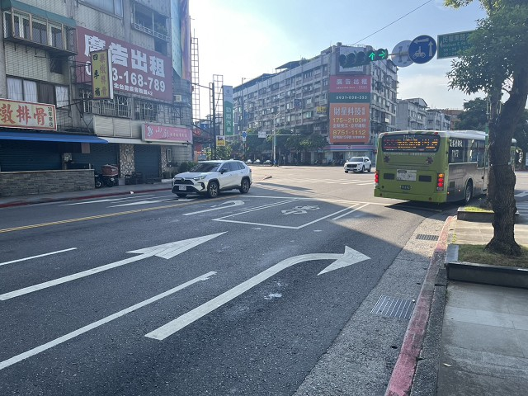
站號： | SI023 |  |  |  | 簡圖： |  |  |  | N
站名： | 民權東路~瑞光路 |  |  |  |  |  | 瑞光路 |  | ↑
 |  |  |  |  |  |  | D

 |  |  |  |  | 民權東路六段 |  |  |  | 民權東路六段
日期： | 2025-06-24 | (Tue) |  |  |  | C |  | A
天候： | 晴

時制： | 週期 | 分相數 |  |  |  |  | B
晨峰 | 200 | 5 |  |  |  |  | 民權東路六段56巷
昏峰 | 200 | 5

方 向： | A | B | C | D | 站號 | 站名 | 時段 | 方向 | 交通量 | 車種百分比
路段名： | 民權東路六段 | 民權東路六段56巷 | 民權東路六段 | 瑞光路 |  |  |  |  |  | 大型車 | 小型車 | 機車
總車道數： | 4 | 2 | 4 | 3 | SI023 | 民權東路~瑞光路 | 上午 | A | 3216 | 1% | 42% | 57%
右側慢車道： |  |  |  |  |  |  |  | B | 660 | 2% | 19% | 79%
左側慢車道： |  |  |  |  |  |  |  | C | 1826 | 3% | 32% | 65%
調撥車道： |  |  |  |  |  |  |  | D | 1038 | 6% | 28% | 66%
公車專用道： |  |  |  |  |  |  |  | E
上匝道： |  |  |  |  |  |  |  | F
下匝道： |  |  |  |  |  |  | 下午 | A | 1606 | 2% | 38% | 60%
自行車道： |  |  |  |  |  |  |  | B | 574 | 3% | 24% | 73%
 |  |  |  |  |  |  |  | C | 2319 | 3% | 38% | 59%
管制： | 1.A方向禁左，公車除外(7-9，17-19)，聯結車禁右。 |  |  |  |  |  |  | D | 1956 | 3% | 29% | 68%
 | 2.B方向禁左(7-9，17-20)。 |  |  |  |  |  |  | E
 | 3.C方向聯結車禁左。 |  |  |  |  |  |  | F
 | 4.D方向聯結車禁入。

相片A： | 民權東路六段
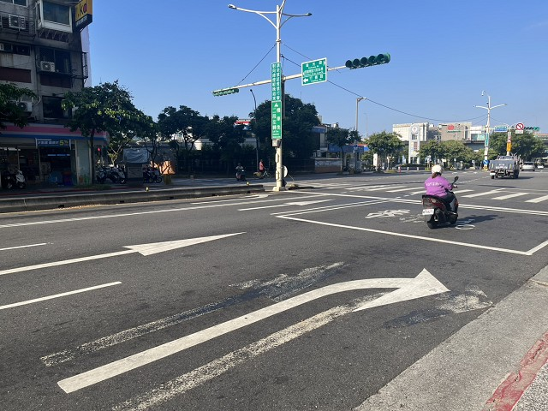

相片B： | 民權東路六段56巷
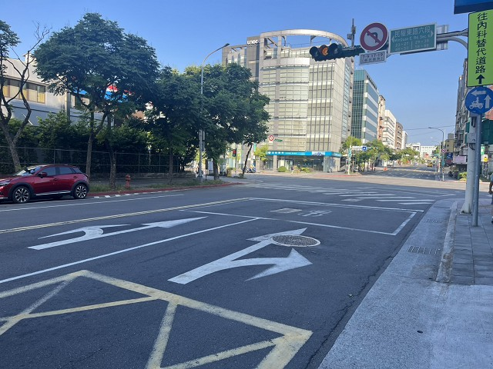

相片C： | 民權東路六段
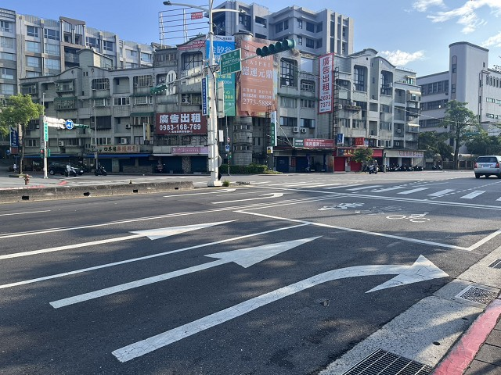

相片D： | 瑞光路

